２頁
２．観光入込客統計調査の結果
(1) 平成２６年の延観光入込客数

平成26年の延観光入込客数は、景況感の改善や円安による国内旅行回帰等を背景に観光需要が回復し、前年より110万1,700人（＋2.4％）増加し、46,328,600人であった。 とりわけ、平成26年1月19日から12月28日まで大河ドラマに関連して開催された黒田官兵衛博覧会の影響もあり、近隣の観光施設には好影響が見られた。 宿泊者数については、宿泊滞在型観光推進事業など夜間開催イベントや外国人観光客の来県好調、京都や大阪目的の観光客の流れを本県に取り込めたことなどが主な要因で、過去10年間で最高を記録した。 地域別では、全ての地域で増加した。季節的には、夏（6～8月）は前線や台風、湿った気流の影響で曇りや雨の日が多かったため減少したが、その他の季節は増加した。 本県を訪れた外国人延観光入込客数については、円安による割安感、近年の査証緩和措置、LCC（格安航空会社）による航空路線の拡大などの効果により、平成25年と比較して44.2%の大幅増加となった。

表１ 延観光入込客数および前年比
 |  | 平成26年計（人） | 平成25年計（人） | 平成26年－平成25年（人） | 前年比
 | 日帰り客数 | 43,002,300 | 42,020,300 | 982,000 | 2.3%
 | 宿泊客数 | 3,326,300 | 3,206,600 | 119,700 | 3.7%
 | 延観光入込客数 | 46,328,600 | 45,226,900 | 1,101,700 | 2.4%

外国人延観光入込客数および前年比
 |  | 平成26年計（人） | 平成25年計（人） | 平成26年－平成25年（人） | 前年比
 | 日帰り客数 | 101,964 | 77,537 | 24,427 | 31.5%
 | 宿泊客数 | 180,976 | 118,678 | 62,298 | 52.5%
 | 延観光入込客数 | 282,940 | 196,215 | 86,725 | 44.2%

 | グラフ１ 延観光入込客数および前年比
 | 平成26年計（人） | 平成25年計（人）
日帰り客数 | 43,002,300 | 42,020,300
宿泊客数 | 3,326,300 | 3,206,600
延観光入込客数 | 46,328,600 | 45,226,900

(人)

 | 外国人延観光入込客数および前年比
 | 平成26年計（人） | 平成25年計（人）
日帰り客数 | 101,964 | 77,537
宿泊客数 | 180,976 | 118,678
延観光入込客数 | 282,940 | 196,215

(人)

３頁
(2) 目的別観光入込客数の内訳

 | ■ | 宿泊施設や道の駅等の「その他」が全体の26.1％を占め、最も多い。
 |  | 集客が好調な道の駅と宿泊客数の増加が要因と考えられる。
 |  | なお、歴史や博物館・美術館等の「歴史・文化」も好調で全体の26.0％を
 |  | 占めている。

 | ■ | 対前年比では、「その他」と「スポーツ・レクリエーション」の伸びが大
 |  | きくなった。

表２ 目的別内訳
 |  |  | ※一部の観光地点で分類整理を行った影響も要因のひとつである。
 | 目 的 |  | 延観光入込客数 （千人） | 比率 | 対前年比 | 前年延観光入込客数（千人）
 |  | 自然 | 1,424 | 3.1% | ▲31.3% | 2,074
 | 観 | 歴史・文化 | 12,023 | 26.0% | 5.9% | 11,353
 | 光 | 温泉・健康 | 2,310 | 5.0% | 4.6% | 2,208
 | 地 | スポーツ・ レクリエーション | 10,404 | 22.5% | 13.6% | 9,160
 | 点 | 都市型観光 （買物・食等） | 4,258 | 9.2% | ▲31.1% | 6,177
 |  | その他 | 12,113 | 26.1% | 16.6% | 10,390
 | 行祭事・イベント |  | 3,797 | 8.2% | ▲1.8% | 3,867
 | 合 計 |  | 46,329 | 100.0% | 2.4% | 45,227
（注意） 端数の関係上、合計と一致しないことがある。
グラフ２ 目的別内訳

自然 | 3.1%
歴史・文化 | 26.0%
温泉・健康 | 5.0%
スポーツ・ レクリエーション | 22.5%
都市型観光 | 9.2%
その他 | 26.1%
行祭事・イベント | 8.2%

４頁
(3) 季節別観光入込客数の内訳

■ | 延観光客数の季節別割合は、「秋」（9～11月）が27.6％で最も多く、次いで「夏」
 | （6～8月）の26.8％の順であった。

■ | 対前年比では、「夏」（6～8月）以外の季節で増加し、特に「秋」（9～11月）は
 | 晴れた日が多く8.3％の増となった。「夏」（6～8月）は雨の日が多く、特に8月
 | は記録的な多雨となったことなどから減少したとみられる。「秋」が増加したの
 | は前の季節の天候不順の影響とも読み取れる。

■ | 宿泊客数の割合は、「夏」（6～8月）が30.2％と最も多く、次いで「春」（3～5
 | 月）の26.1％であった。

■ | 宿泊客数の対前年比では、「夏」（6～8月）以外の季節で増加し、特に「秋」
 | （9～11月）は晴れた日が多く8.7％の増となった。

表３ 季節別内訳
季 節 | 延観光入込客数(千人) | 比率 | 対前年比 | 前年 延観光入込客数（千人） | 宿泊客数 （千人） | 比率 | 対前年比 | 前年 宿泊客数 （千人）
春 ３月～５月 | 12,197 | 26.3% | 0.5% | 12,140 | 869 | 26.1% | 4.2% | 834
夏 ６月～８月 | 12,422 | 26.8% | ▲2.0% | 12,676 | 1,003 | 30.2% | ▲0.8% | 1,011
秋 ９月～11月 | 12,793 | 27.6% | 8.3% | 11,813 | 854 | 25.7% | 8.7% | 786
冬 1,2,12月 | 8,917 | 19.2% | 3.7% | 8,599 | 601 | 18.1% | 4.3% | 576
合 計 | 46,329 | 100.0% | 2.4% | 45,227 | 3,326 | 100.0% | 3.7% | 3,207
（注意） 端数の関係上、合計と一致しないことがある。
グラフ３ 季節別内訳
▼延観光入込客数比率 |  |  |  |  | ▼宿泊客数比率
春 ３月～５月 | 26.3%
夏 ６月～８月 | 26.8%
秋 ９月～11月 | 27.6%
冬 1,2,12月 | 19.2%
春 ３月～５月 | 26.1%
夏 ６月～８月 | 30.2%
秋 ９月～11月 | 25.7%
冬 1,2,12月 | 18.1%

▼延観光入込客数対前年比 |  |  |  | ▼宿泊客数対前年比
 | 平成26年 | 平成25年
春 ３月～５月 | 12,197 | 12,140
夏 ６月～８月 | 12,422 | 12,676
秋 ９月～11月 | 12,793 | 11,813
冬 1,2,12月 | 8,917 | 8,599
 | 平成26年 | 平成25年
春 ３月～５月 | 869 | 834
夏 ６月～８月 | 1,003 | 1,011
秋 ９月～11月 | 854 | 786
冬 1,2,12月 | 601 | 576

（千人）
（千人）

５頁
(4) 月別観光入込客数の内訳

 | ■ | 延観光入込客数に占める月別観光入込客数の割合は、「8月」が11.9％と最も多く、
 |  | 次いで「11月」の10.3％の順であった。

 | ■ | 対前年比では、「9月」の16.9％を筆頭に増加した月のほうが多かったが、「8月」は
 |  | 台風11号や気圧の谷、湿った空気の影響を受け、曇りや雨の日が多く、記録的な多雨
 |  | となったことから、その影響を受け減少した。「12月」も冬型の気圧配置になること
 |  | が多く、曇りや雨、雪の日が多かったことが影響したものと考えられる。

 | ■ | 宿泊客数の割合は、「8月」が14.1％と最も多く、次いで「5月」の9.6％の順であった。
 |  | 宿泊客数の対前年比では、総じて増加し、特に「9月」は晴れた日が多く9.8％の増と
 |  | なった。
表４ 月別内訳
 | 月 | 延観光客数 （千人） | 比率 | 対前年比 | 前年延観光客数（千人） | 宿泊客数 （千人） | 比率 | 対前年比 | 前年宿泊客 数（千人）
また、宿泊観光客の延人数（以下「宿泊客数」という。）は、３１６万５，１００人 | １月 | 4,268 | 9.2% | 11.4% | 3,832 | 189 | 5.7% | 7.4% | 176
で、前年に比べて６万５，２００人、２．１％の増加となった。 | ２月 | 2,405 | 5.2% | 0.3% | 2,397 | 169 | 5.1% | ▲ 2.3% | 173
 | ３月 | 3,465 | 7.5% | ▲ 0.6% | 3,486 | 266 | 8.0% | 6.8% | 249
 | ４月 | 4,269 | 9.2% | ▲ 0.4% | 4,284 | 285 | 8.6% | 0.4% | 284
 | ５月 | 4,464 | 9.6% | 2.2% | 4,370 | 318 | 9.6% | 5.6% | 301
そのうち、外国人の宿泊客数は、１０万０，００６人で、前年に比べて２万６，７７ | ６月 | 3,329 | 7.2% | 0.8% | 3,301 | 232 | 7.0% | 1.8% | 228
１人、３２．２％の増加となった。 | ７月 | 3,589 | 7.7% | ▲ 1.1% | 3,629 | 301 | 9.0% | 2.7% | 293
 | ８月 | 5,504 | 11.9% | ▲ 4.2% | 5,746 | 470 | 14.1% | ▲ 3.9% | 489
 | ９月 | 4,032 | 8.7% | 16.9% | 3,448 | 270 | 8.1% | 9.8% | 246
 | 10月 | 4,008 | 8.7% | 1.9% | 3,933 | 273 | 8.2% | 9.2% | 250
 | 11月 | 4,753 | 10.3% | 7.3% | 4,431 | 311 | 9.4% | 7.2% | 290
 | 12月 | 2,245 | 4.8% | ▲ 5.3% | 2,370 | 243 | 7.3% | 7.0% | 227
 | 合計 | 46,329 | 100.0% | 2.4% | 45,227 | 3,326 | 100.0% | 3.7% | 3,207
 | （注意） 端数の関係上、合計と一致しないことがある。

グラフ４ 月別内訳 |  |  |  |  |  |  |  | ▼延観光客数
 | 平成26年 | 平成25年
１月 | 4,268 | 3,832
２月 | 2,405 | 2,397
３月 | 3,465 | 3,486
４月 | 4,269 | 4,284
５月 | 4,464 | 4,370
６月 | 3,329 | 3,301
７月 | 3,589 | 3,629
８月 | 5,504 | 5,746
９月 | 4,032 | 3,448
10月 | 4,008 | 3,933
11月 | 4,753 | 4,431
12月 | 2,245 | 2,370

（千人）

 |  |  |  |  |  |  |  | ▼宿泊客数
 | 平成26年 | 平成25年
１月 | 189 | 176
２月 | 169 | 173
３月 | 266 | 249
４月 | 285 | 284
５月 | 318 | 301
６月 | 232 | 228
７月 | 301 | 293
８月 | 470 | 489
９月 | 270 | 246
10月 | 273 | 250
11月 | 311 | 290
12月 | 243 | 227

（千人）

６頁
(5) 地域別観光入込客数の内訳

■ | 地域別の割合では、「大津地域」が25.9％と最も多く、次いで「湖北地域」の19.7%の順
 | であった。

■ | 対前年比では、全ての地域で増加し、特に「湖北地域」は軍師官兵衛博覧会開催の影響
 | もあり、5.1％増加した。

■ | 宿泊客数に占める地域別の割合は、「大津地域」が39.6％と最も多く、次いで「湖北地
 | 域」の18.3％の順であった。

■ | 対前年比では、全ての地域で増加し、特に「東近江地域」が13.8％と大きく増加した。

表５ 地域別内訳
地 域 | 延観光入込客数（千人） | 比率 | 対前年比 | 前年 延観光入込客数(千人) | 宿泊客数 （千人） | 比率 | 対前年比 | 前年 宿泊客数（千人）
大津 | 12,001 | 25.9% | 3.1% | 11,642 | 1,318 | 39.6% | 3.3% | 1,276
湖南 | 5,178 | 11.2% | 2.9% | 5,032 | 341 | 10.3% | 4.5% | 326
甲賀 | 3,306 | 7.1% | 0.7% | 3,284 | 138 | 4.1% | 6.4% | 130
東近江 | 7,070 | 15.3% | 0.9% | 7,006 | 232 | 7.0% | 13.8% | 204
湖東 | 5,492 | 11.9% | 0.3% | 5,474 | 318 | 9.6% | 4.7% | 304
湖北 | 9,105 | 19.7% | 5.1% | 8,667 | 609 | 18.3% | 1.7% | 599
湖西 | 4,178 | 9.0% | 1.3% | 4,123 | 370 | 11.1% | 0.5% | 368
合計 | 46,329 | 100.0% | 2.4% | 45,227 | 3,326 | 100.0% | 3.7% | 3,207
（注意） 端数の関係上、合計と一致しないことがある。
グラフ５ 地域別内訳 |  |  |  |  |  |  | ▼延観光客数比率
大津 | 25.9%
湖南 | 11.2%
甲賀 | 7.1%
東近江 | 15.3%
湖東 | 11.9%
湖北 | 19.7%
湖西 | 9.0%

 |  |  |  |  |  |  | ▼宿泊客数比率
大津 | 39.6%
湖南 | 10.3%
甲賀 | 4.1%
東近江 | 7.0%
湖東 | 9.6%
湖北 | 18.3%
湖西 | 11.1%

１８頁 観光入込客数推移
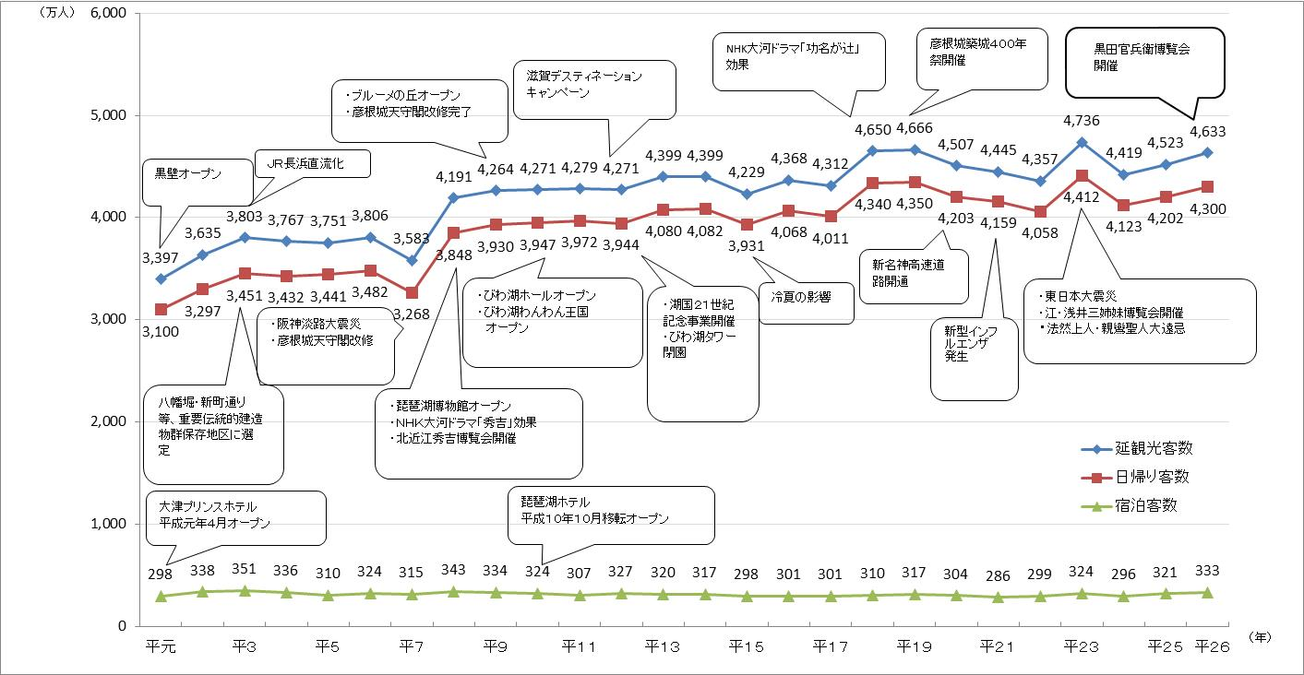
１０．観 光 入 込 客 数 推 移

